Sheet1
北京探路者户外用品股份有限公司核价单
款式图 | 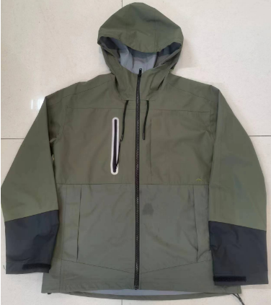 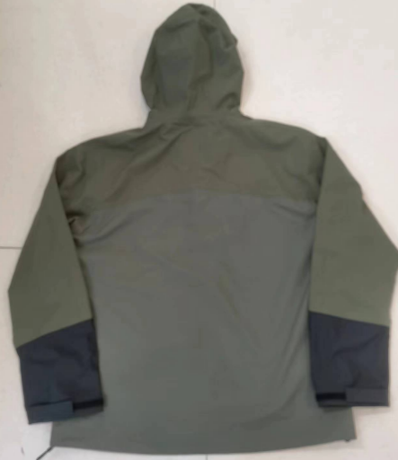 贴上正反面款式图、或者照片 |  |  |  |  | 款式名称： | 户外休闲服 |  | 渠道： |  | 开发季： |  | 生产工厂： | 合肥兴际
 |  |  |  |  |  | 成衣编号： | U1102 |  | 品牌： | CAT | 开发类型： |  | 生产数量： | 1227
 |  |  |  |  |  | 设计师： | XXX |  | 事业部： |  | 开发工厂： |  | 审核日期：
 |  |  |  |  |  | 开发员： | 沈亮 |  | 系列： |  | 制单日期：
 | 物 料 信 息 |  |  |  |  |  |  |  | 采 购 信 息
序号 | 物料类型 | 物料名称 | 物料编号 | 成分 | 应用部位 | 规格1（面料可裁幅宽、辅料型号等） | 规格2（面料克重、辅料长度等） | 单位 | 单耗 | 损耗 | 单价 | 金额(元) | 费用占比 | 供应商
1 | 面料 | 50D*50D消光华夫格 |  | 100%涤纶 | 大身 | 142 |  | 米 | 1.650 | 100% | 23.5000000 | ¥38.78 | 12.79%
2 | 面料 | 格子面料 |  | 100%涤纶 | 拼块 | 140 |  | 米 | 0.950 | 100% | 27.0000000 | ¥25.65 | 8.46%
 | 拉链 | 门襟树脂拉链 |  |  | 门襟 |  |  | 条 | 1.000 | 100% | 3.7000000 | ¥3.70 | 1.22%
 | 拉链 | 胸口尼龙拉链 |  |  | 胸口 |  |  | 条 | 1.000 | 100% | 3.0000000 | ¥3.00 | 0.99%
 | 拉链 | 口袋树脂拉链 |  |  | 口袋 |  |  | 条 | 2.000 | 100% | 1.5000000 | ¥3.00 | 0.99%
 | 辅料 | 抽绳 |  |  | 帽子 |  |  | 条 | 1.000 | 100% | 2.5000000 | ¥2.50 | 0.82%
 | 辅料 | 魔术贴 |  |  | 袖口 |  |  | 米 | 0.400 | 100% | 3.5000000 | ¥1.40 | 0.46%
 | 辅料 | 胶 |  |  | 拼缝 |  |  | 米 | 0.150 | 100% | 15.0000000 | ¥2.25 | 0.74%
 | 辅料 | 压胶条 |  |  | 拼缝 |  |  | 米 | 18.000 | 100% | 2.0000000 | ¥36.00 | 11.88%
 | 辅料 | 橡筋 |  |  | 下摆 |  |  | 米 | 2.000 | 100% | 0.5000000 | ¥1.00 | 0.33%
 | 辅料 | 调节扣 |  |  | 下摆 |  |  | 个 | 2.000 | 100% | 1.7500000 | ¥3.50 | 1.15%
4 | 吊牌及包装 | 标类/纸箱胶袋 |  |  |  |  |  | 套 | 1.000 | 100% | 4.3000000 | ¥4.30 | 1.42%
5 | 厂供物料 |  |  |  |  |  |  |  |  | 103% | 0.6000000 | ¥0.00 | 0.00%
6 | OEM款式 | LOP价格(直接人工+税金+利润+运费) |  |  |  |  |  |  | 1.000 | 100% | 178.0000000 | ¥178.00 | 58.73%
7 | 最低起订量 |  |  |  |  |  |  |  |  |  |  | ¥303.08

 | 行数可自行添加；LOP按照5000-7999件的订单量计算。 运费参考：仓库地点天津、太仓各占一半. 物料类型一列可更改内容。

